INDICE
 |  | ENCUESTA SOBRE EQUIPAMIENTO Y USO DE TECNOLOGÍAS DE LA INFORMACIÓN
 |  |  | Y LA COMUNICACIÓN EN LOS HOGARES
 |  |  | Resultados para la provincia de Sevilla 2025

 |  | 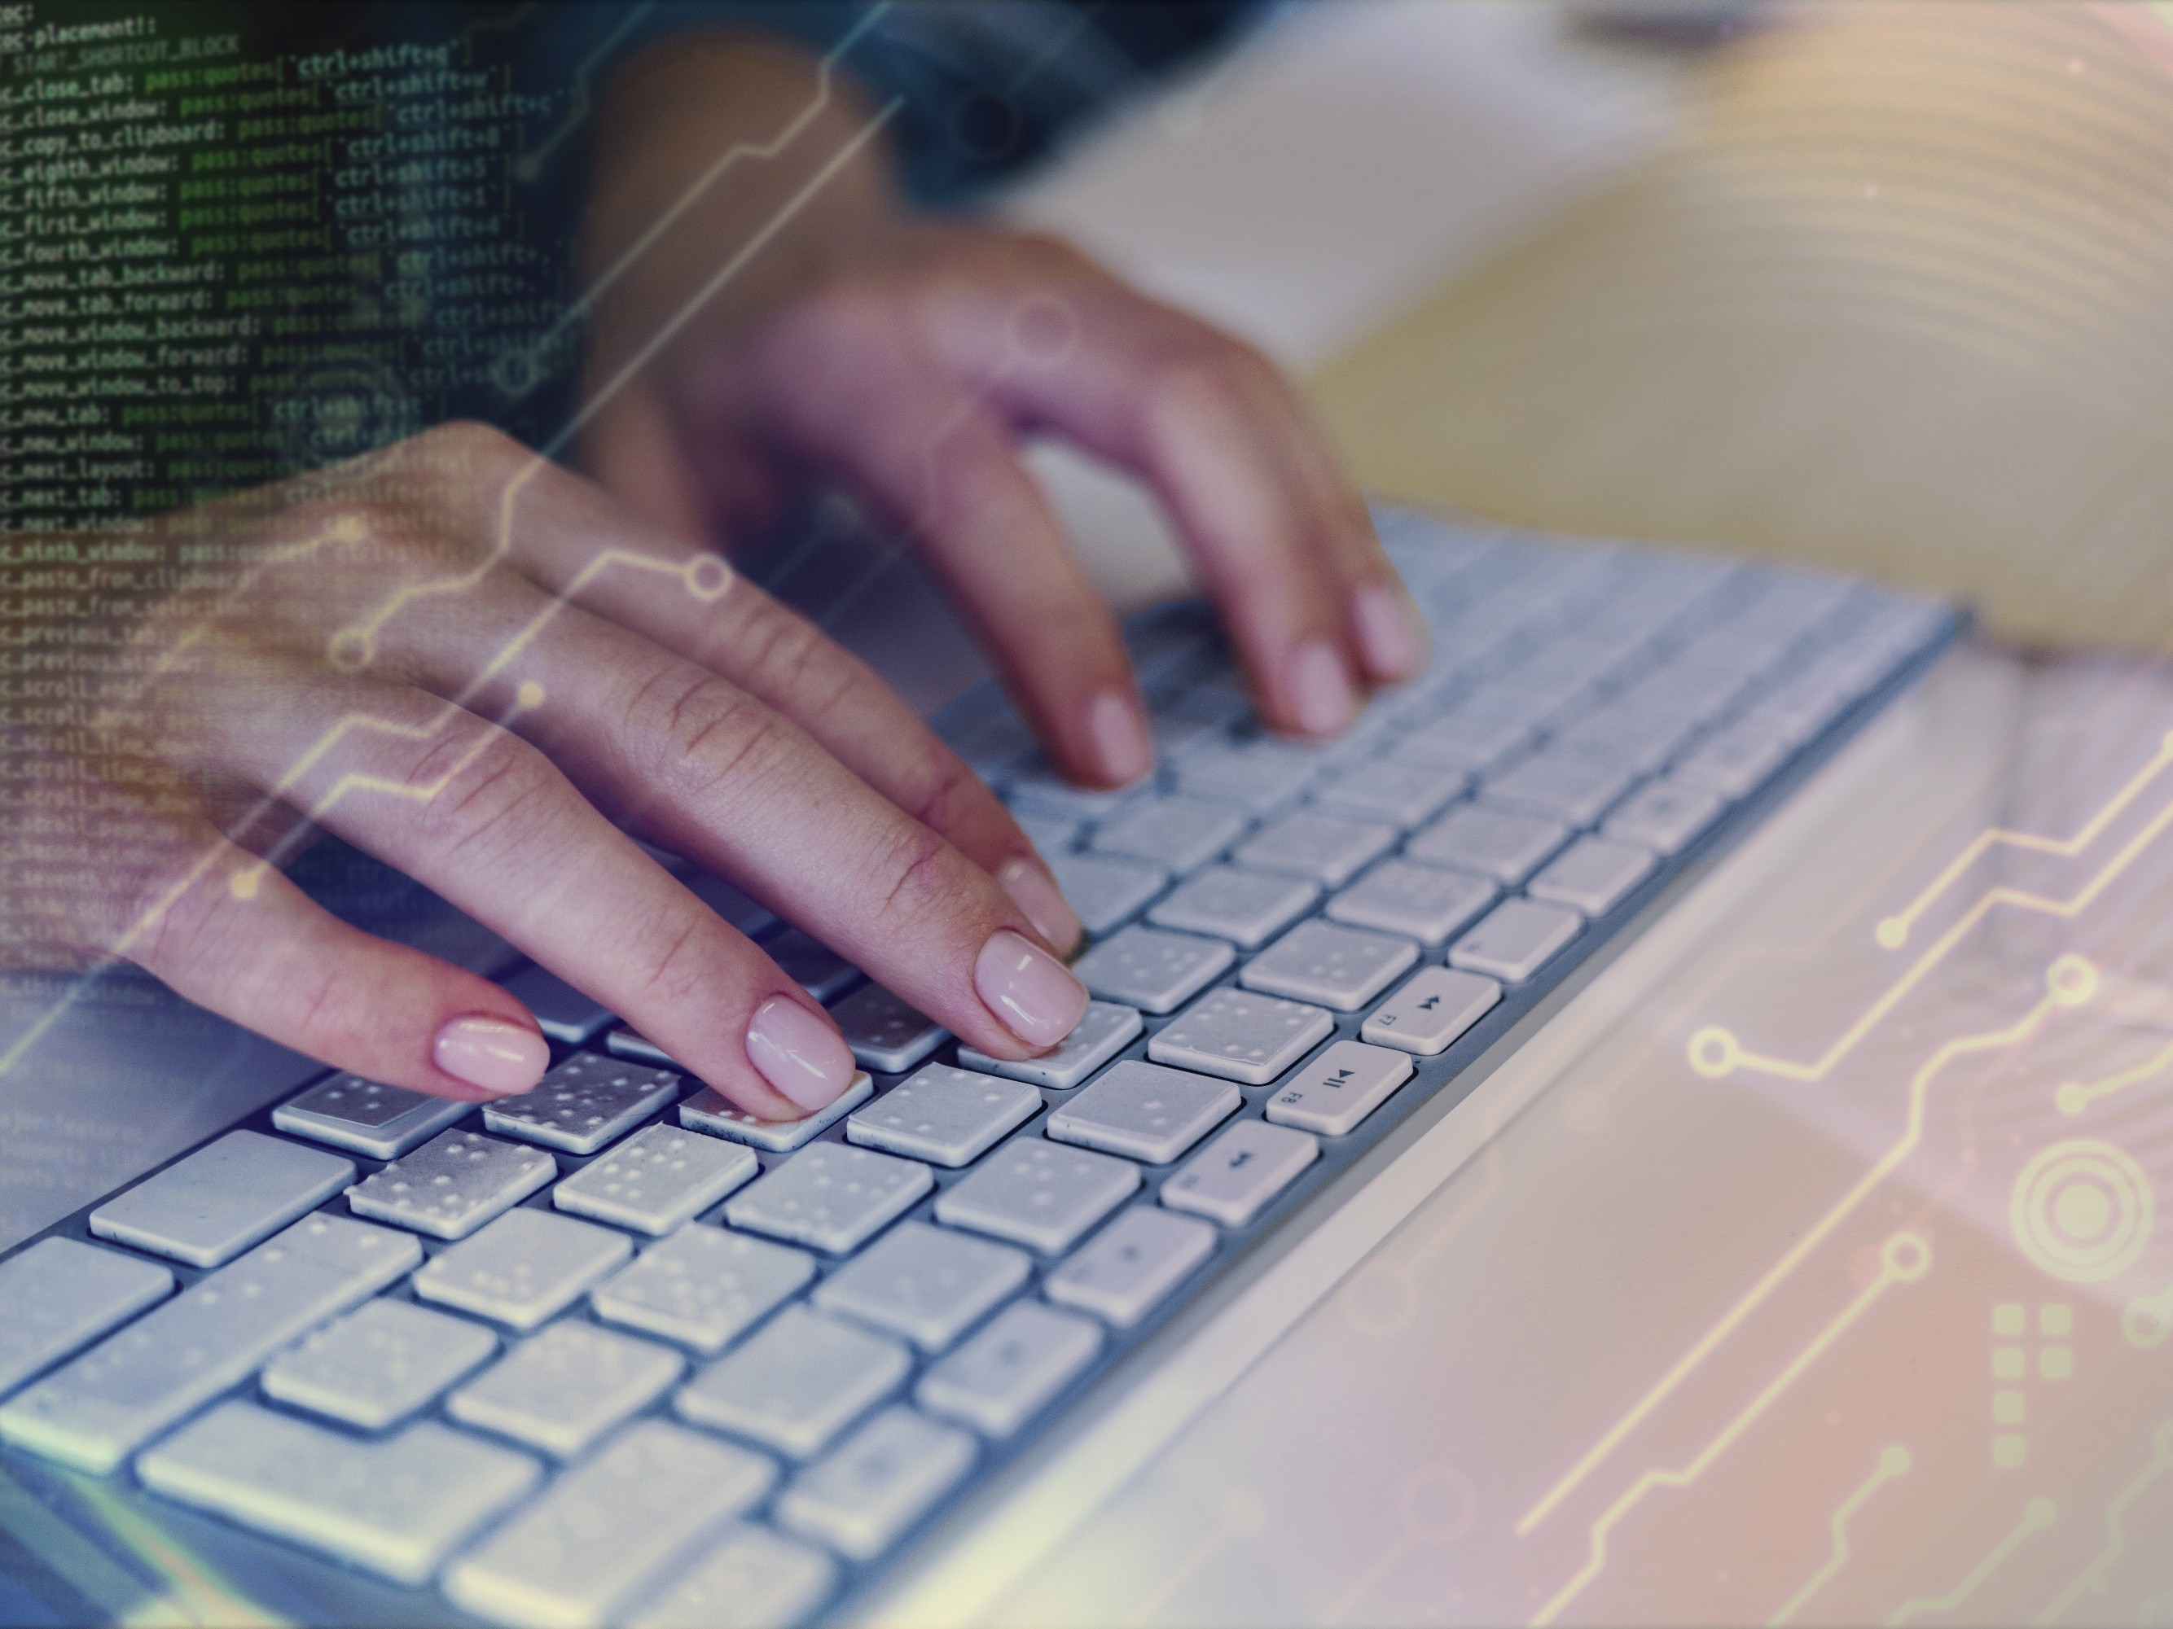

Encuesta sobre Equipamiento y Uso de Tecnologías de la Información y Comunicación en los hogares.
Resultados para la provincia de Sevilla. 2025

 | I. Evolución de las principales variables y Equipamiento de productos TIC en las viviendas principales.

 |  | V0. Viviendas según características de la vivienda y del hogar por tipo de equipamiento
 |  | V1. Personas según características demográficas y socioeconómicas por tipo de uso TIC
 |  | V2. Equipamiento de productos TIC en las viviendas principales según características de la vivienda y del hogar por tipo de equipamiento
 |  | V3. Equipamiento de teléfono en las viviendas principales según características de la vivienda y del hogar por tipo de teléfono
 |  | V4. Acceso a internet en las viviendas principales según características de la vivienda y del hogar por forma de conexión

 | II. Uso de productos TIC por personas de entre 16 y 74 años.

 |  | II.1. Frecuencia de uso y servicios de internet.

 |  | P1. Uso de internet según características demográficas y socioeconómicas por frecuencia de uso. Personas de 16 a 74 años
 |  | P2. Uso de internet según características demográficas y socioeconómicas por frecuencia de uso. Usuarios de internet en los últimos 12 meses
 |  | P3. Uso de internet según características demográficas y socioeconómicas por frecuencia de uso. Usuarios de internet en los últimos 3 meses
 |  | P4. Servicios de Internet usados, por motivos particulares, en los últimos 3 meses según características demográficas y socioeconómicas
 |  | por naturaleza del servicio. Personas de 16 a 74 años
 |  | P5. Servicios de Internet usados, por motivos particulares, en los últimos 3 meses según características demográficas y socioeconómicas
 |  | por naturaleza del servicio. Usuarios de internet en los últimos 3 meses
 |  | P6. Dispositivos utilizados para conectarse a internet en los últimos 3 meses según características demográficas y socioeconómicas
 |  | Personas de 16 a 74 años
 |  | P7. Dispositivos utilizados para conectarse a internet en los últimos 3 meses según características demográficas y socioeconómicas
 |  | Usuarios de Internet en los 3 últimos meses

Encuesta sobre Equipamiento y Uso de Tecnologías de la Información y Comunicación en los hogares.
Resultados para la provincia de Sevilla. 2025

 |  | II.2. Administración electrónica.

 |  | P8. Contacto o interacción con las administraciones o servicios públicos, a través de un sitio web o apps proporcionadas por estas entidades por motivos particulares en los últimos 12 meses según características demográficas y socieconómicas por tipo de contacto. Usuarios de internet en los últimos 12 meses
 |  | P9. Contacto o interacción con las administraciones o servicios públicos, a través de un sitio web o apps proporcionadas por estas entidades por motivos particulares en los últimos 12 meses según características demográficas y socieconómicas por tipo de contacto. Usuarios de internet en los últimos 3 meses
 |  | P10. Contacto o interacción con las administraciones o servicios públicos, a través de un sitio web o apps proporcionadas por estas entidades por motivos particulares en los últimos 12 meses según características demográficas y socieconómicas por tipo de contacto. Usuarios de internet en los últimos 3 meses

 |  | II.3. Uso de identificación electrónica (eID)
 |  | P.11 Uso de identificación electrónica (eID) para acceder a servicios online por motivos particulares, en los últimos 12 meses por características demográficas y socioeconómicas y tipo de servicio prestado. Personas de 16 a 74 años
 |  | P.12 Uso de identificación electrónica (eID) para acceder a servicios online por motivos particulares, en los últimos 12 meses por características demográficas y socioeconómicas y tipo de servicio prestado. Usuarios de Internet en los últimos 12 meses
 |  | P.13 Uso de identificación electrónica (eID) para acceder a servicios online por motivos particulares, en los últimos 3 meses por características demográficas y socioeconómicas y tipo de servicio prestado. Usuarios de internet en los últimos 3 meses
 |  | P.14 Uso de identificación electrónica (eID) para acceder a servicios online por motivos particulares, en los últimos 3 meses por características demográficas y socioeconómicas y tipo de servicio prestado. Usuarios de internet en los últimos 12 meses que han utilizado identificación electrónica (eID) en los últimos 12 meses
 |  | P.15 Uso de identificación electrónica (eID) para acceder a servicios online por motivos particulares, por características
 |  | demográficas y socioeconómicas y tipo de servicio prestado. Usuarios de internet en los últimos 3 meses que han utilizado identificación electrónica (eID) en los últimos 12 meses

Encuesta sobre Equipamiento y Uso de Tecnologías de la Información y Comunicación en los hogares.
Resultados para la provincia de Sevilla. 2025

 |  | II.4. Conocimientos informáticos

 |  | P16. Tareas relacionadas con los móviles y ordenadores realizadas por cualquier motivo, en los últimos 3 meses, según características demográficas y socioeconómicas por tipo de tarea.
 |  | P17. Tareas relacionadas con los móviles y ordenadores realizadas por cualquier motivo, en los últimos 3 meses, según características demográficas y socioeconómicas por tipo de tarea. Usuarios de internet en los últimos 3 meses
 |  | P18. Tareas relacionadas con la informática realizadas por cualquier motivo, en los últimos 3 meses, según características demográficas y socioeconómicas por tipo de tarea. Personas de 16 a 74 años
 |  | P19. Tareas relacionadas con la informática realizadas por cualquier motivo, en los últimos 3 meses, según características demográficas y socioeconómicas por tipo de tarea. Usuarios de internet en los últimos 3 meses
 |  | P20. Información dudosa vista en la red en los últimos 3 meses según características demográficas y socioeconómicas. Personas de 16 a 74 años
 |  | P21. Información dudosa vista en la red en los últimos 3 meses según características demográficas y socioeconómicas. Usuarios de internet en los 3 últimos meses
 |  | P22. Información dudosa vista en la red en los últimos 3 meses según características demográficas y socioeconómicas. Personas que han visto información falsa o dudosa por Internet en los 3 últimos meses
...

V0.
Encuesta sobre Equipamiento y Uso de Tecnologías de la Información
y Comunicación en los hogares. Resultados para la provincia de Sevilla. 2025
 | V0. Viviendas según características de la vivienda y del hogar por tipo de equipamiento
 |  | Viviendas | Porcentaje | % Var 25-24
 | Viviendas | 670,230
 | Con algún tipo de ordenador | 566,608 | 84.54% | 1.98%
 | Disponen de acceso a Internet | 653,054 | 97.44% | 1.18%
 | Con conexión de Banda Ancha | 653,054 | 97.44% | 11.85%
 | Con teléfono fijo | 276,850 | 41.31% | -4.16%
 | Con teléfono móvil | 667,969 | 99.66% | 0.31%

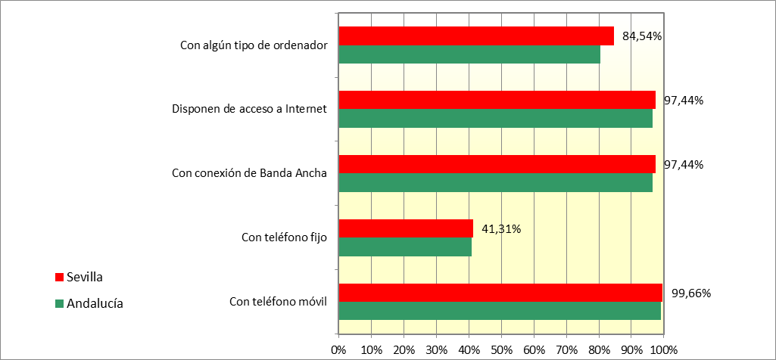

V1.
...
V1. Personas según características demográficas y socioeconómicas por tipo de uso TIC

 | Personas | Porcentaje | % Var 25-24
Personas de 16 a 74 años | 1,423,273
Han utilizado Internet en los últimos 3 meses | 1,380,857 | 97.02% | 0.92%
Han utilizado Internet diariamente (al menos 5 días a la semana) | 1,325,509 | 93.13% | -0.88%
Han comprado a través de Internet en los últimos 3 meses | 862,777 | 60.62% | 5.01%
Usan el teléfono móvil por motivos particulares | 1,407,410 | 98.89% | 0.19%
Han utilizado Internet al menos una vez por semana en los últimos 3 meses | 1,365,422 | 95.94% | 0.03%

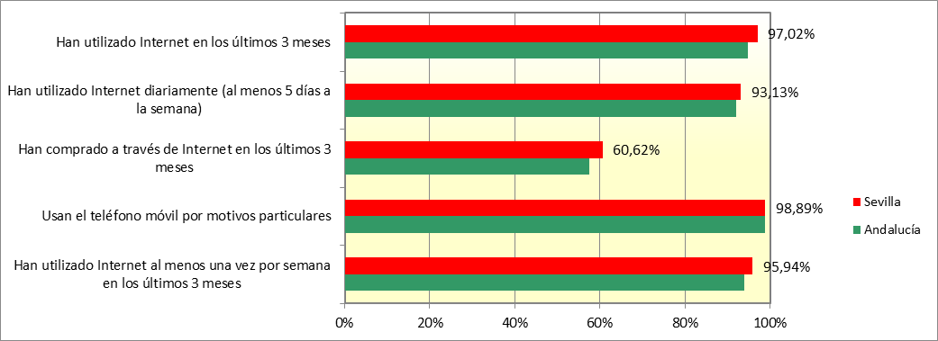

V2.
...
 | Viviendas | Porcentaje | % Var 25-24
Ordenadores de sobremesa o portátil (no incluye tablet) | 519,456 | 77.50% | 1.87%
Ordenadores tipo Tablet | 363,819 | 54.28% | -0.06%
Viviendas que disponen de acceso a Internet | 653,054 | 97.44% | 1.18%
Con conexión de Banda Ancha | 653,054 | 97.44% | 1.18%
Con conexión de banda ancha fija | 601,808 | 89.79% | 4.20%
Con conexión solo a través de banda ancha móvil | 51,246 | 7.65% | -3.02%
Con teléfono fijo | 276,850 | 41.31% | -4.16%
Con teléfono móvil | 667,969 | 99.66% | 0.31%

Notas: (-) Por falta de representatividad no pueden facilitarse estimaciones de las celdas sin dato
 | Sevilla | Andalucía
Ordenadores de cualquier tipo: incluidos netbooks, tablets, de mano, etc. | 0.8453930703 | 0.80426368773
Ordenadores de sobremesa o portátil (no incluye tablet) | 0.77504085964 | 0.73870010095
Ordenadores tipo Tablet | 0.54282660924 | 0.53195624896
Viviendas que disponen de acceso a Internet | 0.97437305215 | 0.96474369865
Con conexión de Banda Ancha | 0.97437305215 | 0.96474369865
Con conexión de banda ancha fija | 0.89791332627 | 0.8537456412
Con conexión solo a través de banda ancha móvil | 0.07645972588 | 0.11099805745
Con teléfono fijo | 0.41306666904 | 0.40945155459
Con teléfono móvil | 0.996626081 | 0.99143032326

V3.
...
V3. Equipamiento de teléfono en las viviendas principales según características de la vivienda
Con algún tipo de teléfono | 670,230 | 100.00% | 0.32%
Con teléfono fijo | 276,850 | 41.31% | -4.16%
Con teléfono móvil | 667,969 | 99.66% | 0.31%
Con teléfono fijo únicamente | - | - | -
Con teléfono móvil únicamente | 393,380 | 58.69% | 4.48%
Con teléfono fijo y móvil | 274,588 | 40.97% | -4.17%

Notas: (-) Por falta de representatividad no pueden facilitarse estimaciones de las celdas sin dato

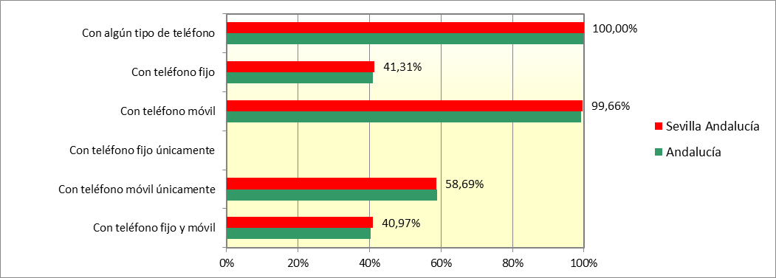

V4.
...
 | Viviendas | Porcentaje | % Var 25-24
Total viviendas | 653,054
Con conexión de banda ancha | 653,054 | 100.00% | 0.00%
Con conexión de banda ancha fija | 601,808 | 92.15% | 3.24%
Con conexión solo a través de banda móvil | 51,246 | 7.85% | -3.23%

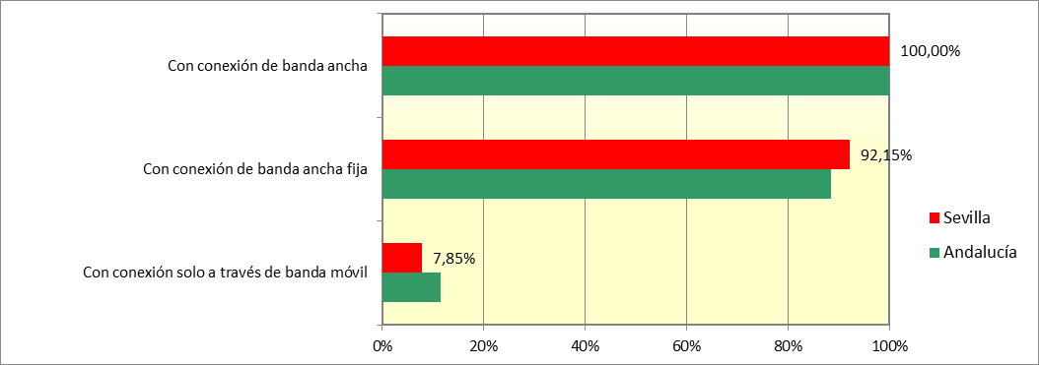

P1.
...
P1. Uso de internet según características demográficas y socioeconómicas por frecuencia de uso.
 | Viviendas | Porcentaje | % Var 25-24
Total personas | 1,423,273
Han utilizado internet alguna vez | 1,390,681 | 97.71% | 1.42%
Han utilizado internet en los últimos 12 meses | 1,388,551 | 97.56% | 1.46%
Han utilizado internet en los últimos 3 meses | 1,380,857 | 97.02% | 0.92%
Han utilizado internet semanalmente (al menos una vez a la semana) | 1,365,422 | 95.94% | 0.03%
Han utilizado internet diariamente | 1,325,509 | 93.13% | -0.88%
Han utilizado internet varias veces al día | 1,247,744 | 87.67% | 0.42%

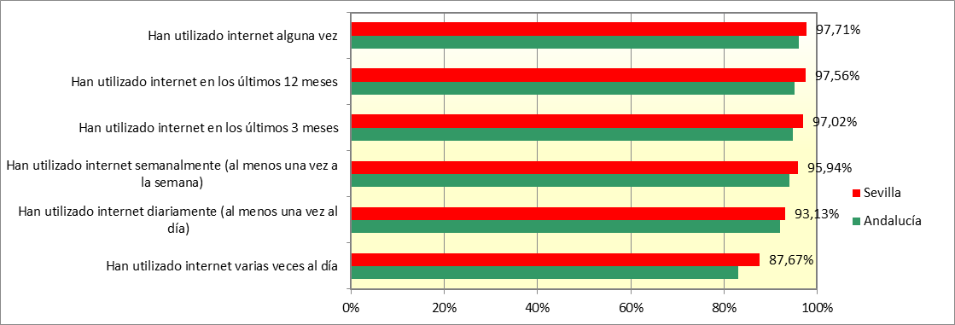

P4.
...
Encuesta sobre Equipamiento y Uso de Tecnologías de la Información
y Comunicación en los hogares. Resultados para la provincia de Sevilla. 2025
 | P4. Servicios de Internet usados, por motivos particulares, en los últimos 3 meses según características demográficas y socioeconómicas por naturaleza del servicio. Personas de 16 a 74 años

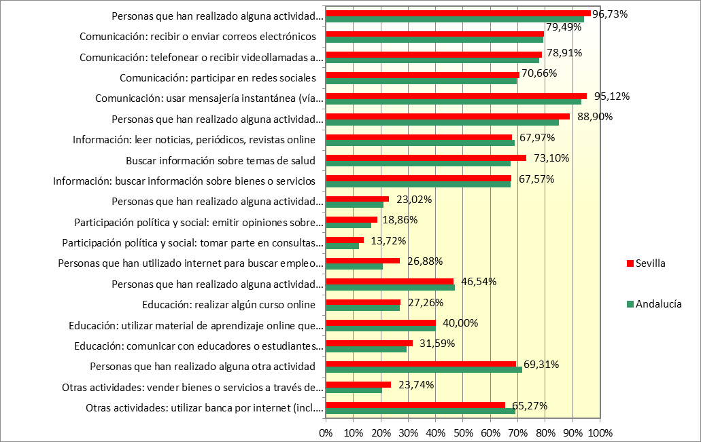

P5.
...
Encuesta sobre Equipamiento y Uso de Tecnologías de la Información
y Comunicación en los hogares. Resultados para la provincia de Sevilla. 2025

 | P5. Servicios de Internet usados, por motivos particulares, en los últimos 3 meses según características demográficas y socioeconómicas por naturaleza del servicio. Usuarios de internet en los últimos 3 meses

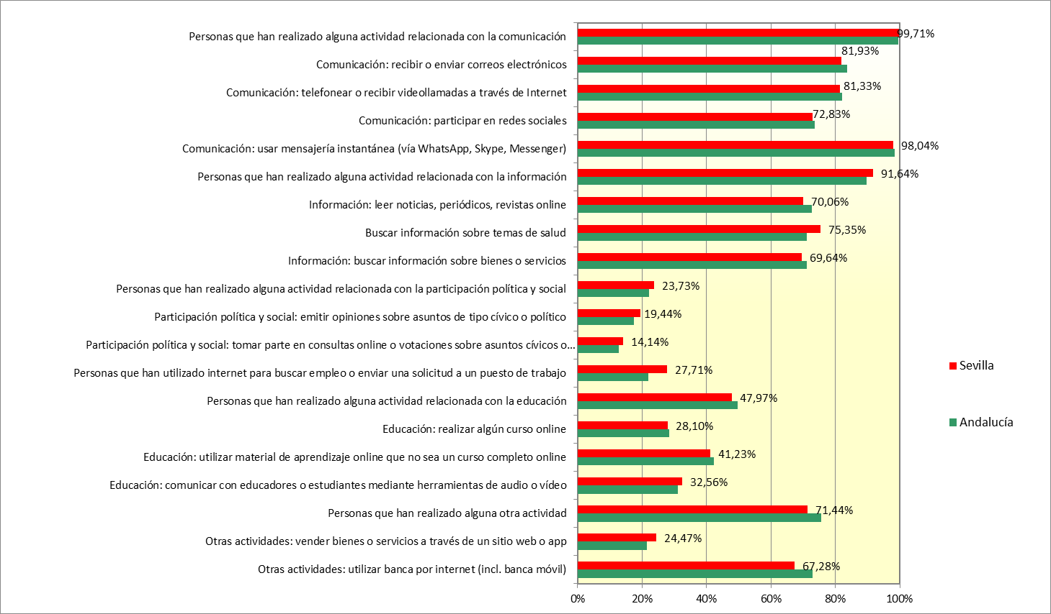

P6.
...
 | Personas | Porcentaje | % Var 25-23
Total personas | 1,423,273
Uso de ordenador de sobremesa para conectarse a Internet | 362,159 | 25.45% | -10.00%
Uso de ordenador portátil para conectarse a Internet | 716,811 | 50.36% | -3.98%
Uso de tablet para conectarse a Internet | 525,354 | 36.91% | 7.45%
Uso de teléfono móvil para conectarse a Internet | 1,359,979 | 95.55% | -0.04%
Uso de otros dispositivos para conectarse a Internet | 812,842 | 57.11% | -2.40%

 | Sevilla | Andalucía
Uso de ordenador de sobremesa para conectarse a Internet | 0.25445500909 | 0.26867585986
Uso de ordenador portátil para conectarse a Internet | 0.50363589573 | 0.49731093188
Uso de tablet para conectarse a Internet | 0.3691168972 | 0.34048282388
Uso de teléfono móvil para conectarse a Internet | 0.95552923118 | 0.93677851015
Uso de otros dispositivos para conectarse a Internet | 0.57110779678 | 0.60345741244

P7.
...
 | Personas | Porcentaje | % Var 25-23
Total personas | 1,380,857
Uso de ordenador de sobremesa para conectarse a Internet | 362,159 | 26.23% | -10.70%
Uso de ordenador portátil para conectarse a Internet | 716,811 | 51.91% | -4.71%
Uso de tablet para conectarse a Internet | 525,354 | 38.05% | 7.35%
Uso de teléfono móvil para conectarse a Internet | 1,359,979 | 98.49% | -1.11%
Uso de otros dispositivos para conectarse a Internet | 812,842 | 58.87% | -3.14%

 | Sevilla | Andalucía
Uso de ordenador de sobremesa para conectarse a Internet | 0.26227108124 | 0.28360069006
Uso de ordenador portátil para conectarse a Internet | 0.51910603528 | 0.52493634349
Uso de tablet para conectarse a Internet | 0.3804550285 | 0.35939650051
Uso de teléfono móvil para conectarse a Internet | 0.98488013861 | 0.98881615957
Uso de otros dispositivos para conectarse a Internet | 0.58865046479 | 0.63697921608

P8.
...
Encuesta sobre Equipamiento y Uso de Tecnologías de la Información
y Comunicación en los hogares. Resultados para la provincia de Sevilla. 2025

 | P8. Contacto o interacción con las administraciones o servicios públicos, a través de un sitio web o apps proporcionadas por estas entidades por motivos particulares en los últimos 12 meses según características demográficas y socieconómicas por tipo de contacto. Personas de 16 a 74 años

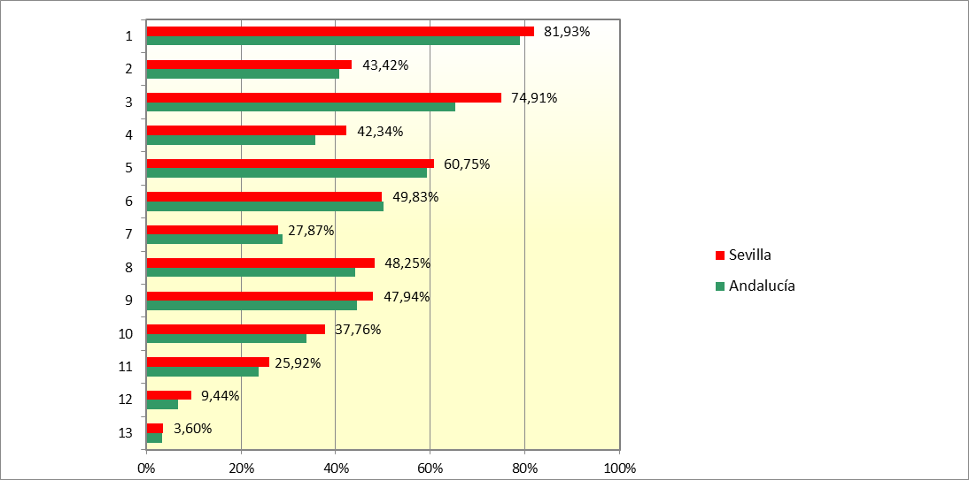

P9.
...
Encuesta sobre Equipamiento y Uso de Tecnologías de la Información
y Comunicación en los hogares. Resultados para la provincia de Sevilla. 2025

P9. Contacto o interacción con las administraciones o servicios públicos, a través de un sitio web o apps proporcionadas por estas entidades por motivos particulares en los últimos 12 meses según características demográficas y socieconómicas por tipo de contacto. Usuarios de internet en los últimos 12 meses

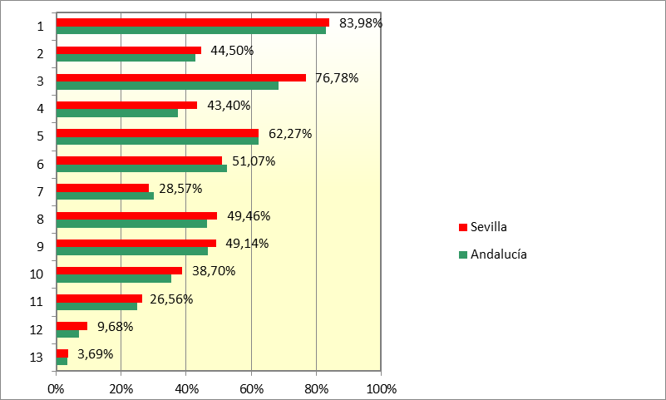

P10.
...
Encuesta sobre Equipamiento y Uso de Tecnologías de la Información
y Comunicación en los hogares. Resultados para la provincia de Sevilla. 2025

 | P10. Contacto o interacción con las administraciones o servicios públicos, a través de un sitio web o apps proporcionadas por estas entidades por motivos particulares en los últimos 12 meses según características demográficas y socieconómicas por tipo de contacto. Usuarios de internet en los últimos 3 meses

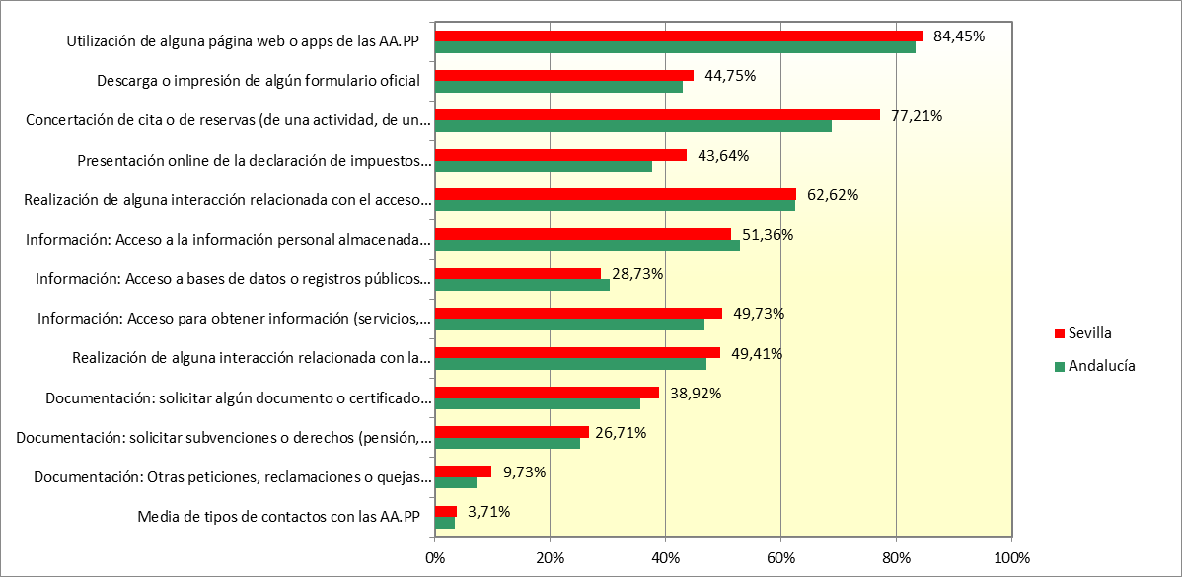

P12.
Encuesta sobre Equipamiento y Uso de Tecnologías de la Información Comunicación en los hogares.
Resultados para la provincia de Sevilla. 2025

 | P.12 Uso de identificación electrónica (eID) para acceder a servicios online por motivos particulares, en los últimos 12 meses por características demográficas y socioeconómicas y tipo de servicio prestado. Usuarios de Internet en los últimos 12 meses

 |  | Personas | % Var 25-23
 | Usuarios de internet en los últimos 12 meses | 1,388,551
 | Han utilizado algún tipo de identificación electrónica para acceder a servicios online | 916,760 | 66.02%
 | Han accedido a servicios prestados por las administraciones o servicios públicos | 798,356 | 57.50%
 | Han accedido a servicios prestados por las administraciones o servicios públicos de otros países europeos | 298,554 | 21.50%
 | Han accedido a servicios prestados por el sector empresarial: servicios bancarios, mercado digital | 321,190 | 23.13%
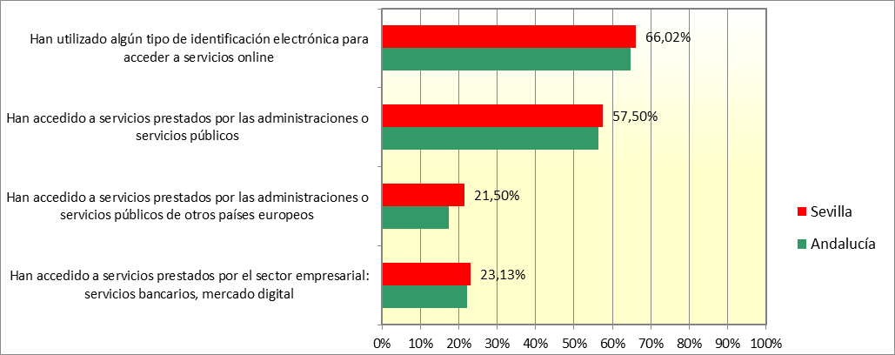

P16.
...
P16. Tareas relacionadas con los móviles y ordenadores realizadas por cualquier motivo, en los últimos 3 meses, según características demográficas y socioeconómicas por tipo de tarea. Personas de 16 a 74 años

 | Personas | Porcentaje | % Var 25-23
Personas de 16 a 74 años | 1,423,273
Alguna de las tareas investigadas | 1,063,688 | 74.74% | 2.18%
Transferir ficheros entre el ordenador y otros dispositivos (p.ej., cámaras digitales, móviles, mp3 ó mp4) | 891,471 | 62.64% | 1.17%
Instalar software o aplicaciones (apps) | 955,230 | 67.12% | 6.82%
Cambiar la configuración de cualquier software, incluidos el sistema operativo y los programas de seguridad | 696,442 | 48.93% | 8.41%

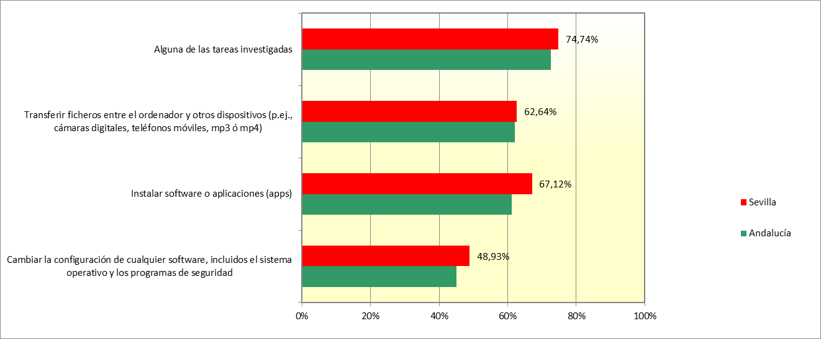

P17.
Encuesta sobre Equipamiento y Uso de Tecnologías de la Información y Comunicación en los hogares.
Resultados para la provincia de Sevilla. 2025

 | P17. Tareas relacionadas con los móviles y ordenadores realizadas por cualquier motivo, en los últimos 3 meses, según características demográficas y socioeconómicas por tipo de tarea. Usuarios de internet en los últimos 3 meses

 |  | Personas | Porcentaje | % Var 25-23
 | Personas de 16 a 74 años | 1,380,857
 | Alguna de las tareas investigadas | 1,063,688 | 77.03% | 1.44%
 | Transferir ficheros entre el ordenador y otros dispositivos (p.ej., cámaras digitales, teléfonos móviles, mp3 ó mp4) | 891,471 | 64.56% | 0.52%
 | Instalar software o aplicaciones (apps) | 955,230 | 69.18% | 6.36%
 | Cambiar la configuración de cualquier software, incluidos el sistema operativo y los programas de seguridad | 696,442 | 50.44% | 8.22%
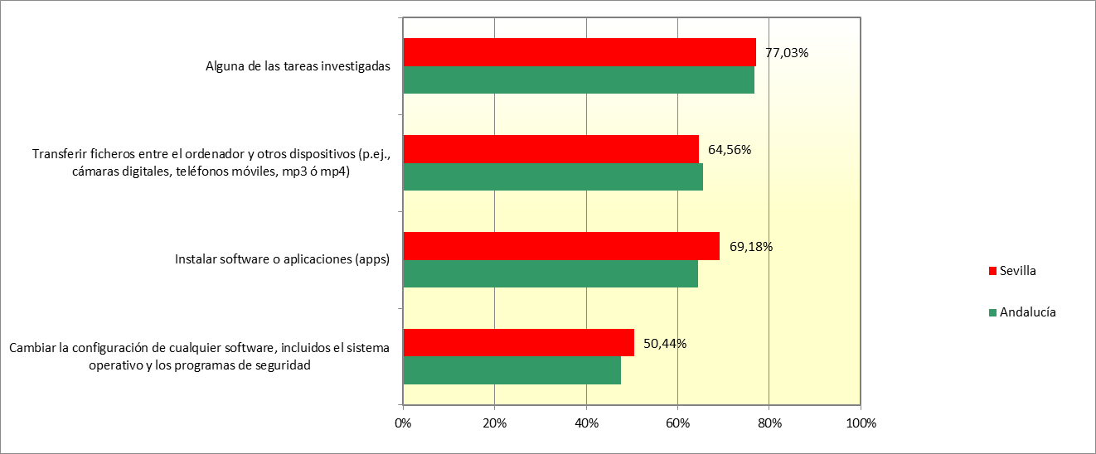

P18.
...
 | Personas | Porcentaje | % Var 25-23
Personas de 16 a 74 años | 1,423,273
Alguna de las tareas investigadas | 921,439 | 64.74% | -1.00%
Usar un procesador de texto | 709,293 | 49.84% | -0.69%
Crear archivos (documentos , vídeos) que integren varios elementos (texto , tablas) | 742,509 | 52.17% | -0.27%
Usar hojas de cálculo | 582,369 | 40.92% | 3.33%
Usar funciones avanzadas hojas de cálculo (funciones , fórmulas, macros) | 293,492 | 20.62% | 1.80%
Usar software para editar fotos, video o audio | 609,353 | 42.81% | -1.43%
Programar en un lenguaje de programación | 152,744 | 10.73% | 10.73%

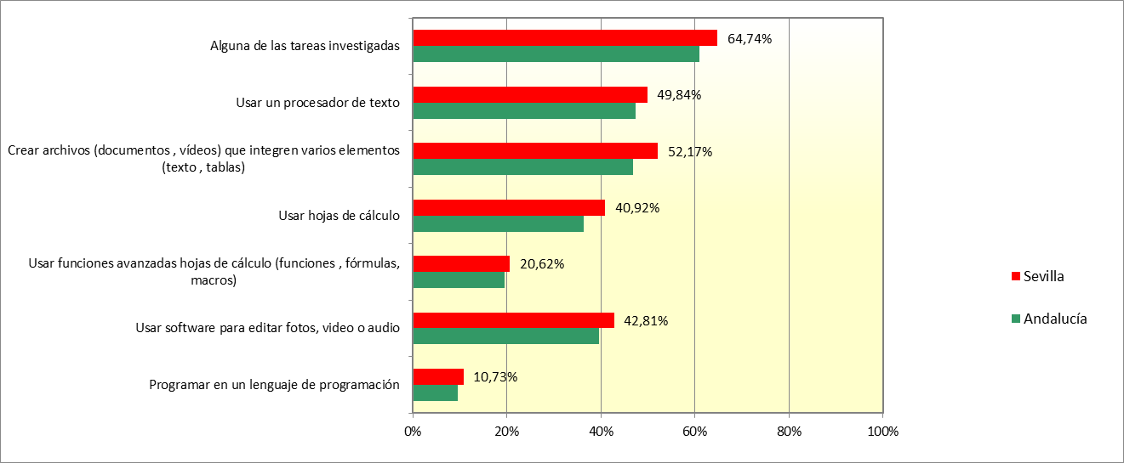

P20.
Encuesta sobre Equipamiento y Uso de Tecnologías de la Información y Comunicación en los hogares.
Resultados para la provincia de Sevilla. 2025

 | P20. Información dudosa vista en la red en los últimos 3 meses según características demográficas y socioeconómicas. Personas de 16 a 74 años

 |  | Personas | Porcentaje | % Var 25-23
 | Personas de 16 a 74 años | 1,423,273
 | Han visto información que consideró falsa o dudosa en internet | 850,012 | 59.72% | 1.88%
 | Han visto información que consideró falsa o dudosa en internet y comprobó la veracidad | 458,298 | 32.20% | 4.70%
 | Han visto información que consideró falsa o dudosa en internet y no comprobó la veracidad | 391,714 | 27.52% | -2.83%
 | No vio información falsa | 530,845 | 37.30% | -0.84%
 | Sevilla | Andalucía
Han visto información que consideró falsa o dudosa en internet | 0.5972237107 | 0.61166864218
Han visto información que consideró falsa o dudosa en internet y comprobó la veracidad | 0.32200287144 | 0.32738687573
Han visto información que consideró falsa o dudosa en internet y no comprobó la veracidad | 0.27522083926 | 0.28428176645
No vio información falsa | 0.37297478729 | 0.33570514524

P21.
...
P21. Información dudosa vista en la red en los últimos 3 meses según características demográficas y socioeconómicas. Usuarios de internet en los 3 últimos meses

 | Personas | Porcentaje | % Var 25-23
Usuarios de Internet en los últimos 3 meses | 1,423,273
Han visto información que consideró falsa o dudosa en internet | 850,012 | 59.72% | -0.55%
Han visto información que consideró falsa o dudosa en internet y comprobó la veracidad | 458,298 | 32.20% | 3.55%
Han visto información que consideró falsa o dudosa en internet y no comprobó la veracidad | 391,714 | 27.52% | -4.10%
No vio información falsa | 530,845 | 37.30% | -2.43%

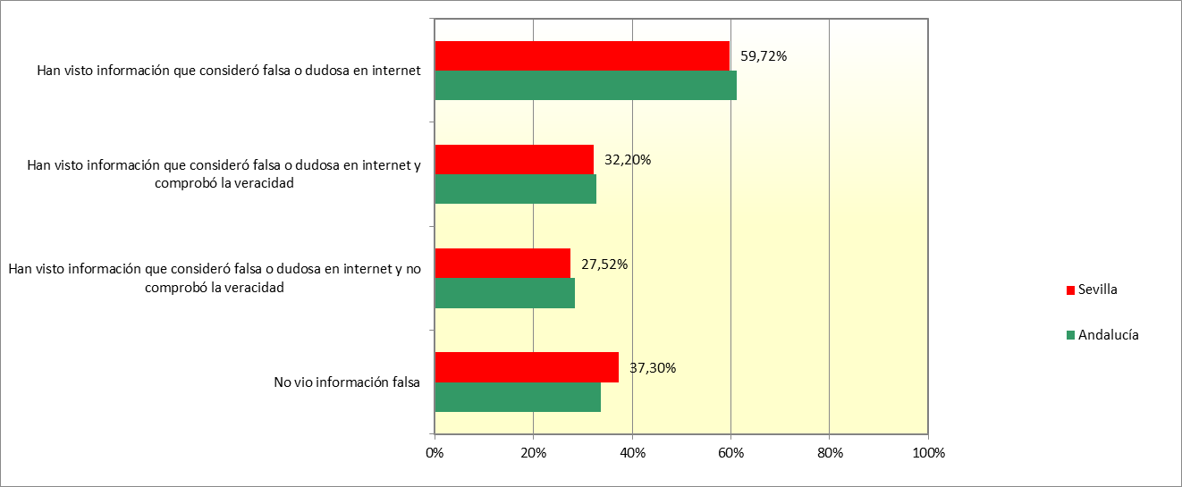

P22.
...
P22. Información dudosa vista en la red en los últimos 3 meses según características demográficas y socioeconómicas. Personas que han visto información falsa o dudosa por Internet en los 3 últimos meses

 | Personas | Porcentaje | % Var 25-23
Personas que han visto información falsa o dudosa por Internet en los 3 últimos meses | 850,012
Han visto información que consideró falsa o dudosa en internet y comprobó la veracidad | 458,298 | 53.92% | 6.38%
Han visto información que consideró falsa o dudosa en internet y no comprobó la veracidad | 391,714 | 46.08% | -6.38%

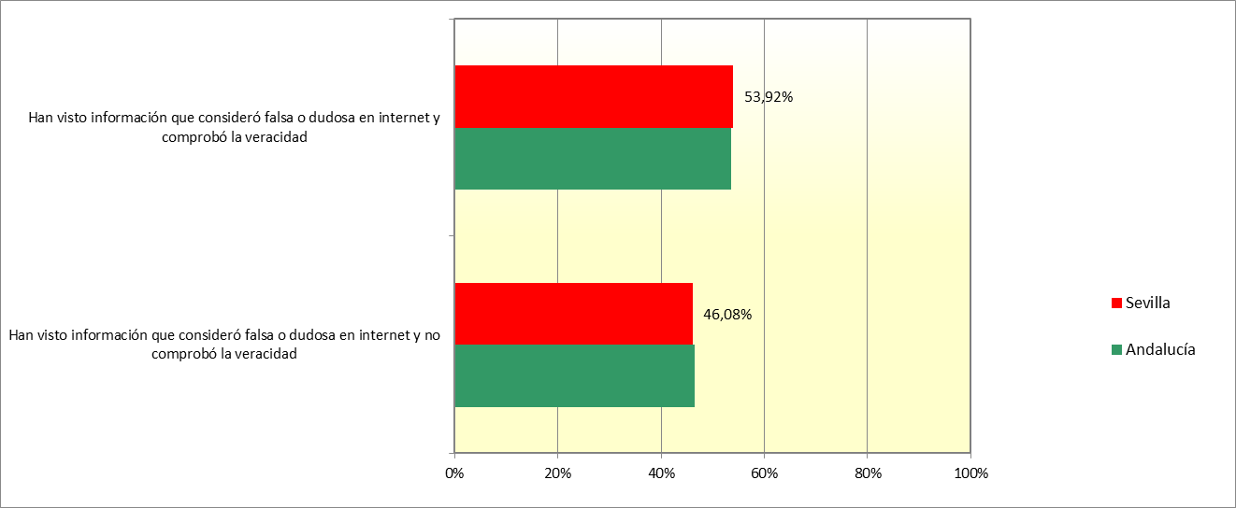

P23.
...
P23. Medios empleados para contrastar la información dudosa vista en la red en los últimos 3 meses según características demográficas y socioeconómicas. Personas de 16 a 74 años

 | Personas | Porcentaje | % Var 25-23
Personas de 16 a 74 años | 1,423,273
Verificó las fuentes o encontró información en internet | 428,374 | 30.10% | 3.03%
Siguió o participó en debates de internet sobre la información | - | - | -
Discutió la información con otras pax o usó otras fuentes fuera de internet | 222,057 | 15.60% | 1.61%

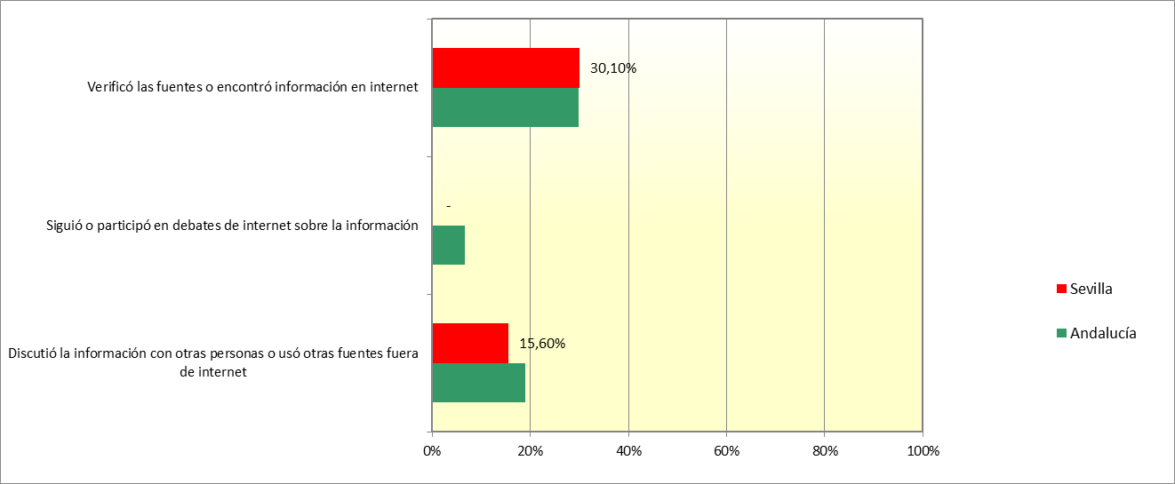

P25.
...
P25. Medios empleados para contrastar la información dudosa vista en la red en los últimos 3 meses según características demográficas y socioeconómicas. Personas que han visto información falsa o dudosa por Internet en los 3 últimos meses

 | Personas | Porcentaje | % Var 25-23
Personas que han contrastado información dudosa vista en la red en los 3 últimos meses | 458,298
Verificó las fuentes o encontró información en internet | 428,374 | 93.47% | -4.98%
Siguió o participó en debates de internet sobre la información | .. | .. | ..
Discutió la información con otras pax o usó otras fuentes fuera de internet | 222,057 | 48.45% | -2.43%

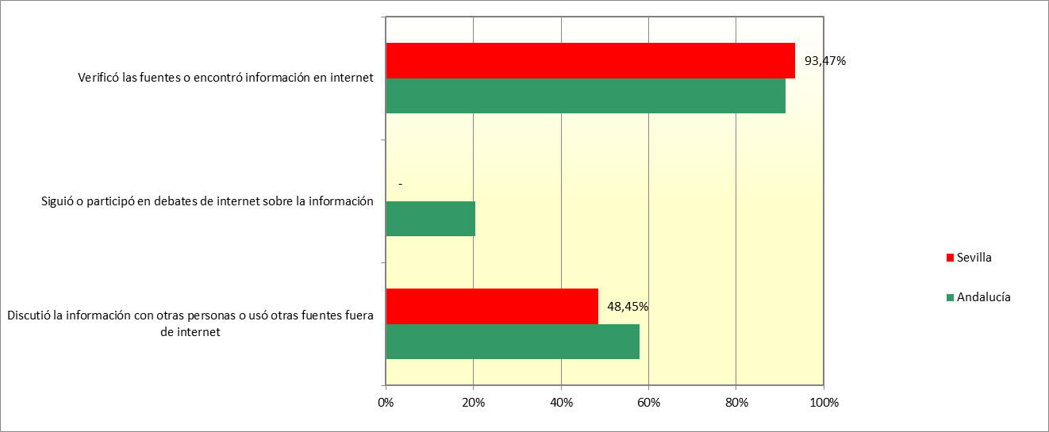

P26.
...
P26. Razones para no contrastar la información dudosa vista en la red en los últimos 3 meses según características demográficas y socioeconómicas. Personas de 16 a 74 años

 | Personas | Porcentaje | % Var 25-23
Personas de 16 a 74 años | 1,423,273
No comprobó la veracidad: por conocer que la información o la fuente no eran fiables | 293,935 | 20.65% | 2.26%
No comprobó la veracidad: por falta de habilidades para comprobar la información | 148,137 | 10.41% | 0.87%
No comprobó la veracidad: otras razones para no comprobar | 162,467 | 11.42% | -3.53%

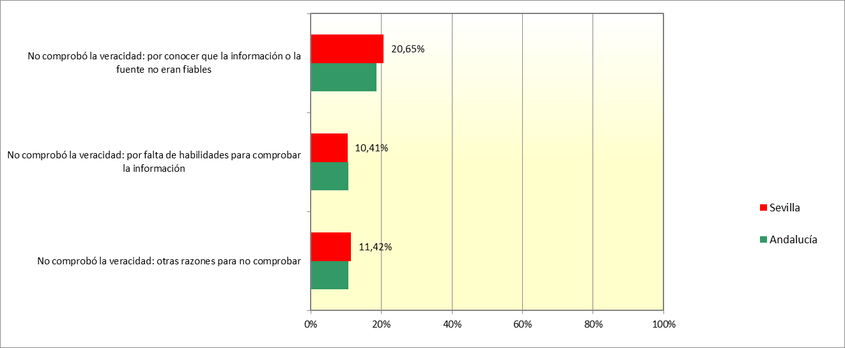

P28.
Encuesta sobre Equipamiento y Uso de Tecnologías de la Información y Comunicación en los hogares.
Resultados para la provincia de Sevilla. 2025

 | P28. Razones para no contrastar la información dudosa vista en la red en los últimos 3 meses según características demográficas y socioeconómicas. Personas que no han contrastado información dudosa vista en la red en los 3 últimos meses

 |  | Personas | Porcentaje | % Var 25-23
 | Personas que no han contrastado información dudosa vista en la red en los 3 últimos meses | 391,714
 | No comprobó la veracidad: por conocer que la información o la fuente no eran fiables | 293,935 | 75.04% | 14.44%
 | No comprobó la veracidad: por falta de habilidades para comprobar la información | 148,137 | 37.82% | 6.39%
 | No comprobó la veracidad: otras razones para no comprobar | 162,467 | 41.48% | -7.78%

 | Sevilla | Andalucía
No comprobó la veracidad: por conocer que la información o la fuente no eran fiables | 0.75038112527 | 0.65331453188
No comprobó la veracidad: por falta de habilidades para comprobar la información | 0.37817641392 | 0.37751020979
No comprobó la veracidad: otras razones para no comprobar | 0.41475862595 | 0.37229637202

P29.
...
 | Personas | Porcentaje | % Var 25-23
Personas de 16 a 74 años | 1,423,273
Han realizado alguna de las acciones investigadas | 1,139,420 | 80.06% | 2.79%
Leer la política de privacidad de los sitios web antes de proporcionar información personal | 548,250 | 38.52% | 3.66%
Restringir el acceso a su ubicación geográfica | 916,831 | 64.42% | 5.73%
Limitar el acceso a su perfil o contenido en las redes sociales | 946,108 | 66.47% | 6.84%
Denegar el permiso del uso de la información personal para fines publicitarios | 1,016,240 | 71.40% | 2.59%
Comprobar que el sitio web donde se necesitó proporcionar información personal era seguro | 804,133 | 56.50% | 3.95%
Solicitar proveesores de servicios actualicen o eliminen sus datos personales | 379,792 | 26.68% | 7.15%

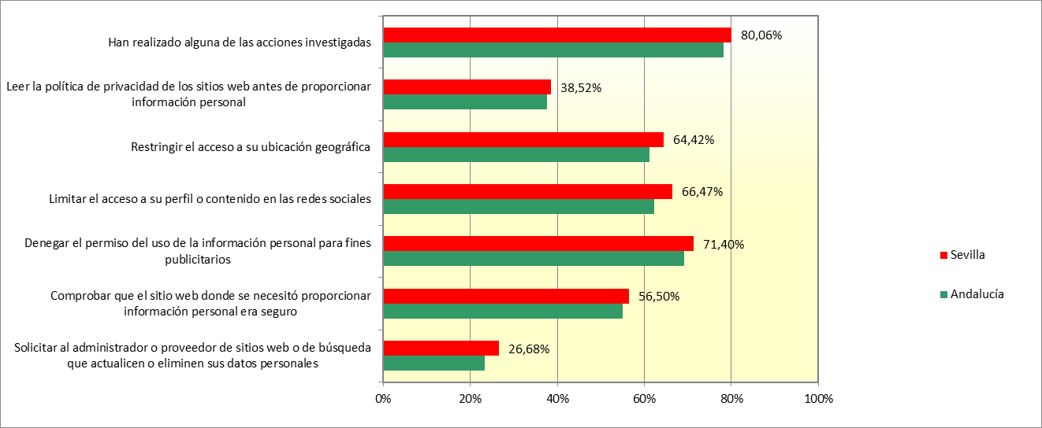

P30.
...
 | Personas | Porcentaje | % Var 25-23
Usuarios de Internet en los últimos 3 meses | 1,380,857
Han realizado alguna de las acciones investigadas | 1,139,420 | 82.52% | 2.01%
Leer la política de privacidad de los sitios web antes de proporcionar información personal | 548,250 | 39.70% | 3.38%
Restringir el acceso a su ubicación geográfica | 916,831 | 66.40% | 5.25%
Limitar el acceso a su perfil o contenido en las redes sociales | 946,108 | 68.52% | 6.39%
Denegar el permiso del uso de la información personal para fines publicitarios | 1,016,240 | 73.59% | 1.90%
Comprobar que el sitio web donde se necesitó proporcionar información personal era seguro | 804,133 | 58.23% | 3.48%
Solicitar al administrador o proveedor de sitios web que actualicen o eliminen sus datos personales | 379,792 | 27.50% | 7.15%

 | Sevilla | Andalucía
Han realizado alguna de las acciones investigadas | 0.82515398379 | 0.8255365062
Leer la política de privacidad de los sitios web antes de proporcionar información personal | 0.39703598353 | 0.3974292732
Restringir el acceso a su ubicación geográfica | 0.66395810583 | 0.6458479367
Limitar el acceso a su perfil o contenido en las redes sociales | 0.68516015817 | 0.65712878196
Denegar el permiso del uso de la información personal para fines publicitarios | 0.73594831344 | 0.72994220597
Comprobar que el sitio web donde se necesitó proporcionar información personal era seguro | 0.58234304209 | 0.58160895084
Solicitar al administrador o proveedor de sitios web o de búsqueda que actualicen o eliminen sus datos personales | 0.27504076105 | 0.2467068535

P32.
...
 | Personas | Porcentaje | % Var 25-23
Personas de 16 a 74 años | 1,423,273
Han comprado hace más de 1 mes y menos de 3 meses | 862,777 | 60.62% | 5.01%
Usuarios de Internet en los últimos 12 meses | 1,341,029 | 100.00%
Han comprado hace más de 1 mes y menos de 3 meses | 833,249 | 62.14% | 4.26%
Usuarios de internet en los últimos 3 meses | 1,329,150 | 100.00%
Han comprado hace más de 1 mes y menos de 3 meses | 830,470 | 62.48% | 4.61%
Personas que han comprado por Internet en los últimos 12 meses | 988,430 | 100.00%
Han comprado hace más de 1 mes y menos de 3 meses | 801,076 | 81.05% | 7.68%
